fattori di Rischio
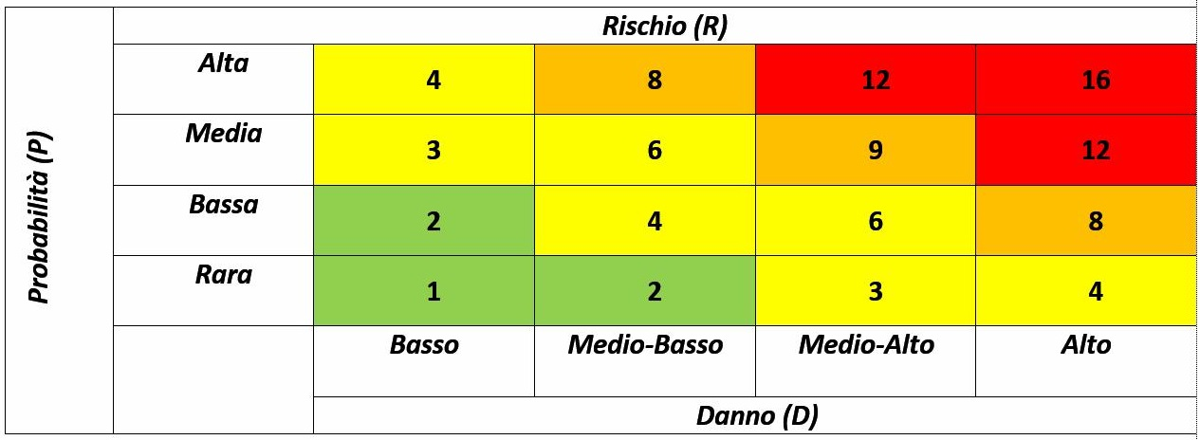
PROBABILITA' |  |  | DANNO
VALORE | ENTITA' | DESCRIZIONE | VALORE | ENTITA' | DESCRIZIONE
1 | Rara | Evento che non si è verificato negli ultimi 3 anni | 1 | Basso | Bassa incidenza sull'attività lavorativa svolta
2 | Bassa | Evento che si è verificato una volta negli ultimi 3 anni | 2 | Medio Basso | Facilmente rimediabili nello svolgimento dell'attività lavorativa
3 | Media | Evento che si verifica una volta l'anno o che si è verificato nell'ultimo anno | 3 | Medio Alto | Non facilmente rimediabili nello svolgimento dell'attività lavorativa
4 | Alta | Evento che si verifica più volte l'anno | 4 | Alto | Incidenza irreversibile sull'attività lavorativa svolta

